需求设计说明总览
需求名称： | STORY91561[平安理财]直连通讯配置密码信息进行加密保存处理 |  | 设计人 | 宋达萍
需求背景介绍 | 网关直连通讯配置界面，平安银行直连请款或其他银行涉及密码存储的，目前是明文形式保存在YSS_APP/IFA_HOME/config/comm_config.xml文件中， 应银行要求，针对所有密码保存都需进行加密处理。
需求目标 | 目前是明文形式保存在YSS_APP/IFA_HOME/config/comm_config.xml文件中。 为增强系统安全性，对直连通讯配置涉及密码进行加密处理，使用时，再解密。
需求功能点
序号 | 功能点 | 业务规则 |  |  | 附件
1 | 通讯配置界面 | 一、 网关直连通讯配置界面 1.涉及密码存储保存到文件中时，全部加密处理。使用时，再解密。 2. 针对所有的银行统一处理 3.加密方式：参照 系统 框架的加密方式 |  |  | 无
开发建议

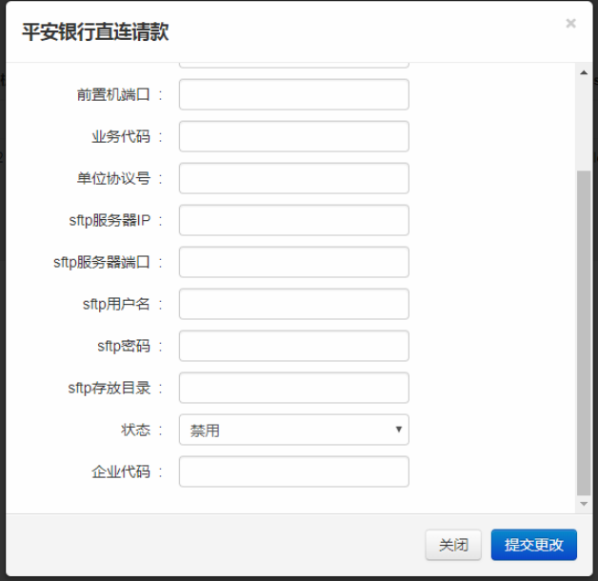
测试建议

